II D) 7 3
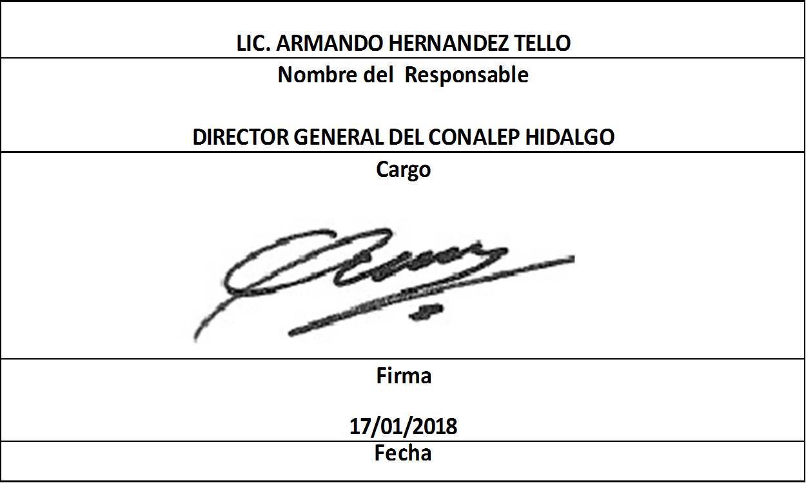
Formato: Catálogo de Percepciones y Deducciones |  |  |  |  |  |  | Entidad Federativa: | Hidalgo
Fondo de Aportaciones para la Educación Tecnológica y de Adultos/Colegio Nacional de Educación Profesional Técnica (FAETA/CONALEP) |  |  |  |  |  |  | No. Trimestre y año: | 4o. Trimestre 2017
 |  |  |  |  |  |  |  |  | Hoja 1 de 5

Identificador origen presupuestal de la plaza | Tipo de concepto de pago | Origen de financiamiento del concepto de percepciones | Porcentaje de participación federal por fuente de recursos | Grupo al que pertenece concepto de pago (Percepción y/o Deducción) | Clave de concepto de pago | Descripción del concepto de pago | Partida presupuestal | Fecha del | Fecha al

1 | D | N/A | 0 | D1 | 2920 | SEGURO DE RETIRO | N/A | 19990629 | 99999999
1 | D | N/A | 0 | D1 | 2735 | SEGURO DE VIDA METLIFE | N/A | 19990629 | 99999999
1 | D | N/A | 0 | D1 | 8523 | CUOTA SINDICAL ADMTVO. | N/A | 19990629 | 99999999
1 | D | N/A | 0 | D1 | 1927 | SEG. DE DAÑOS FOVISSSTE | N/A | 19990629 | 99999999
1 | D | N/A | 0 | D1 | 8095 | CRED. HIP. CRECIENTE | N/A | 19990629 | 99999999
1 | D | N/A | 0 | D1 | 8135 | PRESTAMO ISSSTE | N/A | 19990629 | 99999999
1 | D | N/A | 0 | D1 | 1003 | DIAS NO TRAB. ADMTVO. | N/A | 19990629 | 99999999
1 | D | N/A | 0 | D1 | 5045 | I.S.P.T. A RETENER | N/A | 19990629 | 99999999
1 | D | N/A | 0 | D1 | 8580 | PEN. ALIM. 01 | N/A | 19990629 | 99999999
1 | D | N/A | 0 | D1 | 8580 | PEN. ALIM. 02 | N/A | 19990629 | 99999999
1 | D | N/A | 0 | D1 | 6250 | SEG.SALUD T.ACTIVO | N/A | 19990629 | 99999999
1 | D | N/A | 0 | D1 | 6251 | SEG.SALUD T.PENSIONADO | N/A | 19990629 | 99999999
1 | D | N/A | 0 | D1 | 6252 | SEG. INVALIDEZ Y VIDA | N/A | 19990629 | 99999999
1 | D | N/A | 0 | D1 | 6253 | S.SOCIALES Y CULT. | N/A | 19990629 | 99999999
1 | D | N/A | 0 | D1 | 6254 | S.RET.CESANTIA AVZDA. | N/A | 19990629 | 99999999
1 | D | N/A | 0 | D1 | 2717 | PRESTAMO BIENESTAR | N/A | 19990629 | 99999999
1 | D | N/A | 0 | D1 | 2737 | SEG. IND. METLIFE | N/A | 19990629 | 99999999
1 | D | N/A | 0 | D1 | 8143 | CRED. FONACOT | N/A | 19990629 | 99999999
1 | D | N/A | 0 | D3 | 6040 | I.S.P.T. A RETENER PRIMA VACACIONAL | N/A | 19990629 | 99999999
1 | D | N/A | 0 | D3 | 1113 | HORAS NO IMPARTIDAS | N/A | 19990629 | 99999999
1 | P | F | 0 | P3 | 2517 | ESTIMULO POR PROD. | 17100 | 19990629 | 99999999
1 | P | F | 0 | P3 | 1003 | SALARIO BASE ADMTVO. | 11301 | 19990629 | 99999999
1 | P | F | 0 | P3 | 2800 | DESPENSA | 15400 | 19990629 | 99999999

Formato: Catálogo de Percepciones y Deducciones |  |  |  |  |  |  | Entidad Federativa: | Hidalgo
Fondo de Aportaciones para la Educación Tecnológica y de Adultos/Colegio Nacional de Educación Profesional Técnica (FAETA/CONALEP) |  |  |  |  |  |  | No. Trimestre y año: | 4o. Trimestre 2017
 |  |  |  |  |  |  |  |  | Hoja 2 de 5

Identificador origen presupuestal de la plaza | Tipo de concepto de pago | Origen de financiamiento del concepto de percepciones | Porcentaje de participación federal por fuente de recursos | Grupo al que pertenece concepto de pago (Percepción y/o Deducción) | Clave de concepto de pago | Descripción del concepto de pago | Partida presupuestal | Fecha del | Fecha al
1 | P | F | 0 | P3 | 2766 | PRIMA DE ANTIGÜEDAD | 13100 | 19990629 | 99999999
1 | P | F | 0 | P3 | 2850 | CONDICIONES INSALUBRES | 15900 | 19990629 | 99999999
1 | P | F | 0 | P3 | 2754 | GUARDERIA | 15900 | 19990629 | 99999999
1 | P | F | 0 | P3 | 2680 | ANTEOJOS O LENTES | 15900 | 19990629 | 99999999
1 | P | F | 0 | P3 | 1602 | DESARROLLO Y CAPACITACIÓN | 15900 | 19990629 | 99999999
1 | P | F | 0 | P3 | 1603 | PREVISION SOCIAL MULT. | 15900 | 19990629 | 99999999
1 | P | F | 0 | P3 | 2518 | COMPENSACION GARANTIZADA | 15400 | 19990629 | 99999999
1 | P | F | 0 | P3 | 1003 | SALARIO BASE ADMTVO. F | 11301 | 19990629 | 99999999
2 | P | F | 0 | P3 | 2517 | ESTIMULO POR PROD. F | 17100 | 19990629 | 99999999
2 | P | F | 0 | P3 | 2800 | DESPENSA F | 15400 | 19990629 | 99999999
1 | P | F | 0 | P3 | 2766 | PRIMA DE ANTIGÜEDAD F | 13100 | 19990629 | 99999999
2 | P | F | 0 | P3 | 2850 | CONDICIONES INSALUBRES F | 15900 | 19990629 | 99999999
2 | P | F | 0 | P3 | 2754 | GUARDERIA F | 15900 | 19990629 | 99999999
2 | P | F | 0 | P3 | 2680 | ANTEOJOS O LENTES F | 15900 | 19990629 | 99999999
2 | P | F | 0 | P3 | 1602 | DESARROLLO Y CAPACITACIÓN F | 15900 | 19990629 | 99999999
1 | P | F | 0 | P3 | 1603 | PREVISION SOCIAL MULT. F | 15900 | 19990629 | 99999999
2 | P | F | 0 | P3 | 2518 | COMPENSACION GARANTIZADA F | 15400 | 19990629 | 99999999
2 | P | F | 0 | P3 | 2615 | CANASTILLA MATERNAL F | 1103 | 19990629 | 99999999
1 | P | F | 0 | P2 | 2830 | BONIF. ISPT | 15902 | 19990629 | 99999999
1 | P | F | 0 | P2 | 3623 | PRIMA VACACIONAL F | 13201 | 19990629 | 99999999
2 | P | F | 0 | P2 | 3613 | AGUINALDO F | 13202 | 19990629 | 99999999
2 | P | E | 0 | P3 | 1003 | SALARIO BASE ADMTVO. E | 11301 | 19990629 | 99999999
2 | P | E | 0 | P3 | 2517 | ESTIMULO POR PROD. E | 17100 | 19990629 | 99999999

Formato: Catálogo de Percepciones y Deducciones |  |  |  |  |  |  | Entidad Federativa: | Hidalgo
Fondo de Aportaciones para la Educación Tecnológica y de Adultos/Colegio Nacional de Educación Profesional Técnica (FAETA/CONALEP) |  |  |  |  |  |  | No. Trimestre y año: | 4o. Trimestre 2017
 |  |  |  |  |  |  |  |  | Hoja 3 de 5

Identificador origen presupuestal de la plaza | Tipo de concepto de pago | Origen de financiamiento del concepto de percepciones | Porcentaje de participación federal por fuente de recursos | Grupo al que pertenece concepto de pago (Percepción y/o Deducción) | Clave de concepto de pago | Descripción del concepto de pago | Partida presupuestal | Fecha del | Fecha al
2 | P | E | 0 | P3 | 2800 | DESPENSA E | 15400 | 19990629 | 99999999
2 | P | E | 0 | P3 | 2766 | PRIMA DE ANTIGÜEDAD E | 13100 | 19990629 | 99999999
2 | P | E | 0 | P3 | 2850 | CONDICIONES INSALUBRES E | 15900 | 19990629 | 99999999
2 | P | E | 0 | P3 | 2754 | GUARDERIA E | 15900 | 19990629 | 99999999
2 | P | E | 0 | P3 | 2680 | ANTEOJOS O LENTES E | 15900 | 19990629 | 99999999
2 | P | E | 0 | P3 | 1602 | DESARROLLO Y CAPACITACIÓN E | 15900 | 19990629 | 99999999
2 | P | E | 0 | P3 | 1603 | PREVISION SOCIAL MULT. E | 15900 | 19990629 | 99999999
2 | P | E | 0 | P3 | 2518 | COMPENSACION GARANTIZADA E | 15400 | 19990629 | 99999999
2 | P | E | 0 | P3 | 2615 | CANASTILLA MATERNAL E | 1103 | 19990629 | 99999999
2 | P | M | 50 | P2 | 2830 | BONIF. ISPT | 15902 | 19990629 | 99999999
2 | P | E | 0 | P2 | 3623 | PRIMA VACACIONAL E | 13201 | 19990629 | 99999999
2 | P | E | 0 | P2 | 3613 | AGUINALDO E | 13202 | 19990629 | 99999999
4 | P | M | 50 | P2 | 1112 | ESTIMULO | 17101 | 19990629 | 99999999
1 | P | F | 0 | P2 | 3613 | AGUINALDO | 13202 | 19990629 | 99999999
1 | P | F | 0 | P3 | 2615 | CANASTILLA MATERNAL | 1103 | 19990629 | 99999999
4 | P | F | 0 | P2 | 1112 | ESTIMULO | 17101 | 19990629 | 99999999
1 | P | F | 0 | P2 | 3623 | PRIMA VACACIONAL | 13201 | 19990629 | 99999999
1 | P | F | 0 | P2 | 2566 | PAGO POR DEFUNCION | 15902 | 19990629 | 99999999
2 | P | F | 0 | P2 | 2566 | PAGO POR DEFUNCION F | 15902 | 19990629 | 99999999
2 | P | E | 0 | P2 | 2566 | PAGO POR DEFUNCION E | 15902 | 19990629 | 99999999
1 | P | F | 0 | P2 | 1601 | NUPCIAS | 15902 | 19990629 | 99999999
2 | P | F | 0 | P2 | 1601 | NUPCIAS F | 15902 | 19990629 | 99999999

Formato: Catálogo de Percepciones y Deducciones |  |  |  |  |  |  | Entidad Federativa: | Hidalgo
Fondo de Aportaciones para la Educación Tecnológica y de Adultos/Colegio Nacional de Educación Profesional Técnica (FAETA/CONALEP) |  |  |  |  |  |  | No. Trimestre y año: | 4o. Trimestre 2017
 |  |  |  |  |  |  |  |  | Hoja 4 de 5

Identificador origen presupuestal de la plaza | Tipo de concepto de pago | Origen de financiamiento del concepto de percepciones | Porcentaje de participación federal por fuente de recursos | Grupo al que pertenece concepto de pago (Percepción y/o Deducción) | Clave de concepto de pago | Descripción del concepto de pago | Partida presupuestal | Fecha del | Fecha al
2 | P | E | 0 | P2 | 1601 | NUPCIAS E | 15902 | 19990629 | 99999999
1 | P | F | 0 | P2 | 2767 | QUINQUENIO | 15902 | 19990629 | 99999999
1 | P | F | 0 | P2 | 2767 | QUINQUENIO F | 15902 | 19990629 | 99999999
2 | P | E | 0 | P2 | 2767 | QUINQUENIO E | 15902 | 19990629 | 99999999
1 | P | F | 0 | P2 | 2600 | PUNTUALIDAD Y ASISTENCIA | 17101 | 19990629 | 99999999
1 | P | F | 0 | P2 | 2600 | PUNTUALIDAD Y ASISTENCIA F | 17101 | 19990629 | 99999999
2 | P | E | 0 | P2 | 2600 | PUNTUALIDAD Y ASISTENCIA E | 17101 | 19990629 | 99999999
1 | P | F | 0 | P2 | 2627 | ESTIMULO 10 DE MAYO | 15902 | 19990629 | 99999999
2 | P | F | 0 | P2 | 2627 | ESTIMULO 10 DE MAYO F | 15902 | 19990629 | 99999999
2 | P | E | 0 | P2 | 2627 | ESTIMULO 10 DE MAYO E | 15902 | 19990629 | 99999999
1 | P | F | 0 | P2 | 5050 | EXCESO DE CREDITO AL SALARIO | 15902 | 19990629 | 99999999
2 | P | F | 0 | P2 | 5050 | EXCESO DE CREDITO AL SALARIO F | 15902 | 19990629 | 99999999
2 | P | E | 0 | P2 | 5050 | EXCESO DE CREDITO AL SALARIO E | 15902 | 19990629 | 99999999
1 | P | F | 0 | P2 | 2625 | AYUDA DE UTILES ESCOLARES | 15404 | 19990629 | 99999999
2 | P | F | 0 | P2 | 2625 | AYUDA DE UTILES ESCOLARES F | 15404 | 19990629 | 99999999
2 | P | E | 0 | P2 | 2625 | AYUDA DE UTILES ESCOLARES E | 15404 | 19990629 | 99999999
1 | P | F | 0 | P2 | 2655 | APARATOS ORTOPEDICOS | 15902 | 19990629 | 99999999
2 | P | F | 0 | P2 | 2655 | APARATOS ORTOPEDICOS F | 15902 | 19990629 | 99999999
2 | P | E | 0 | P2 | 2655 | APARATOS ORTOPEDICOS E | 15902 | 19990629 | 99999999
1 | P | F | 0 | P2 | 2665 | AJUSTE SALARIAL | 15902 | 19990629 | 99999999
2 | P | F | 0 | P2 | 2665 | AJUSTE SALARIAL F | 15902 | 19990629 | 99999999
2 | P | E | 0 | P2 | 2665 | AJUSTE SALARIAL E | 15902 | 19990629 | 99999999

Formato: Catálogo de Percepciones y Deducciones |  |  |  |  |  |  | Entidad Federativa: | Hidalgo
Fondo de Aportaciones para la Educación Tecnológica y de Adultos/Colegio Nacional de Educación Profesional Técnica (FAETA/CONALEP) |  |  |  |  |  |  | No. Trimestre y año: | 4o. Trimestre 2017
 |  |  |  |  |  |  |  |  | Hoja 5 de 5

Identificador origen presupuestal de la plaza | Tipo de concepto de pago | Origen de financiamiento del concepto de percepciones | Porcentaje de participación federal por fuente de recursos | Grupo al que pertenece concepto de pago (Percepción y/o Deducción) | Clave de concepto de pago | Descripción del concepto de pago | Partida presupuestal | Fecha del | Fecha al
1 | P | F | 0 | P2 | 2573 | D DESCANSO OBLIGATORIO | 15902 | 19990629 | 99999999
2 | P | F | 0 | P2 | 2573 | D DESCANSO OBLIGATORIO F | 15902 | 19990629 | 99999999
2 | P | E | 0 | P2 | 2573 | D DESCANSO OBLIGATORIO E | 15902 | 19990629 | 99999999
1 | P | F | 0 | P2 | 2553 | DIAS ECONOMICOS | 15902 | 19990629 | 99999999
2 | P | F | 0 | P2 | 2553 | DIAS ECONOMICOS F | 15902 | 19990629 | 99999999
2 | P | E | 0 | P2 | 2553 | DIAS ECONOMICOS E | 15902 | 19990629 | 99999999
4 | P | F | 0 | P2 | 1111 | SUELDO BASE A PERSONAL EVENTUAL | 12101 | 19990629 | 99999999
4 | P | M | 50 | P2 | 1111 | SUELDO BASE A PERSONAL EVENTUAL | 12101 | 19990629 | 99999999
1 | P | F | 0 | P2 | 3614 | AGUINALDO COMP. GARANT. | 13202 | 20160101 | 99999999
2 | P | F | 0 | P2 | 3614 | AGUINALDO COMP. GARANT. F | 13202 | 20160101 | 99999999
2 | P | E | 0 | P2 | 3614 | AGUINALDO COMP. GARANT. E | 13202 | 20160101 | 99999999
Fuente : Información proporcionada por las Entidades Federativas

